卖点转化作用表
P60715 轮椅收纳挂包卖点转化作用表
分析范围：P60715-01.jpg 至 P60715-11.jpg；已排除拼合总览图 P60715.jpg。

原始编号 | 用户原图 | 画面参考 | 图片用途 | 核心卖点说明 | 转化作用 | 消费者心理 | 图片建议排序 | 修改建议 | 列1
图片01 | 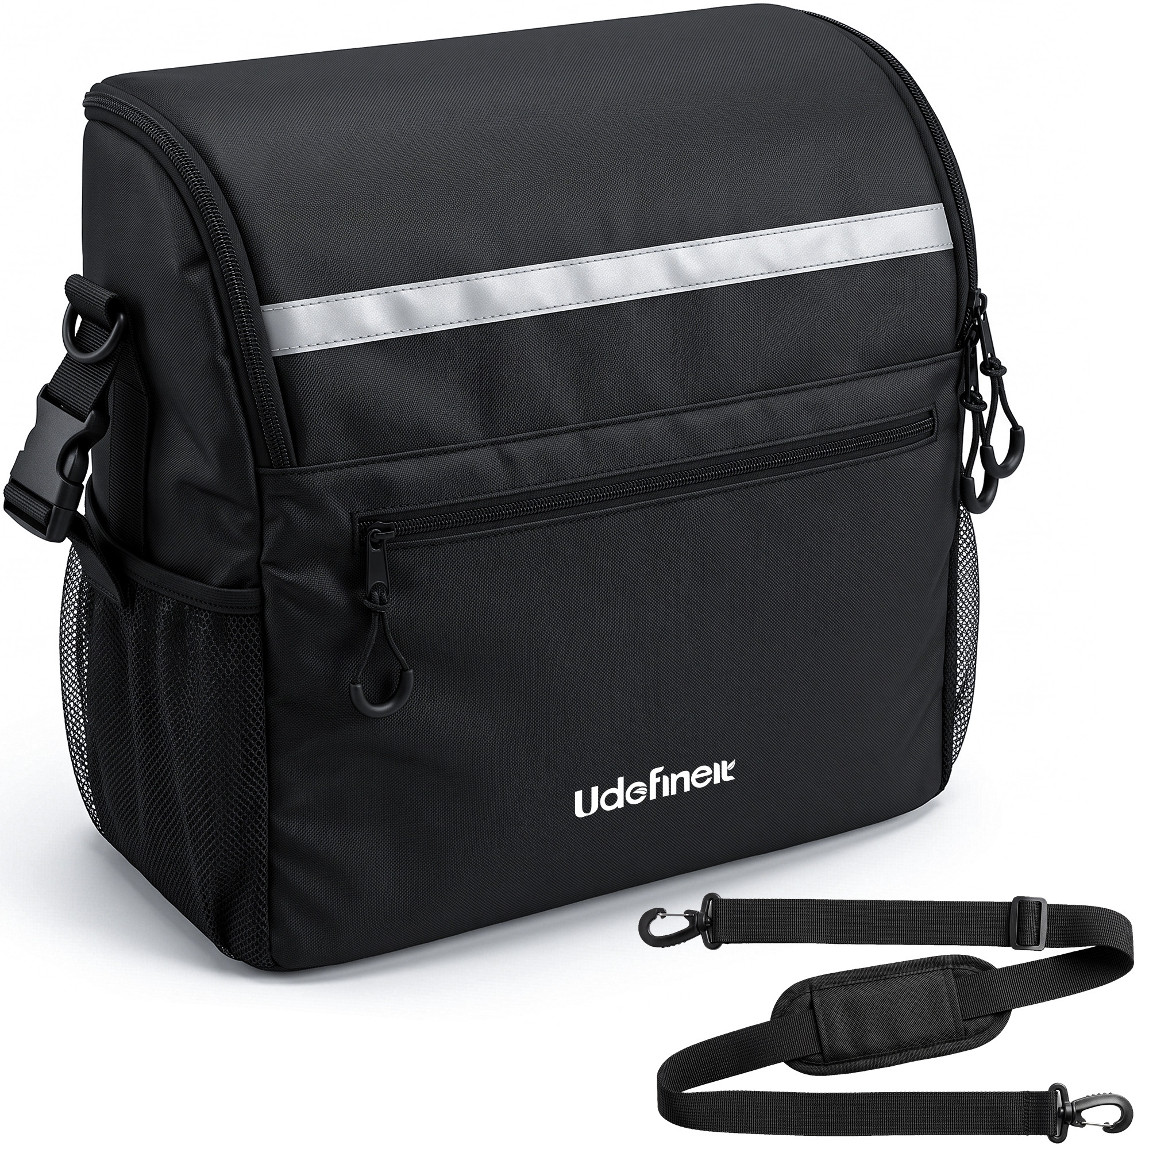 | 白底展示黑色挂包与独立肩带；可见反光条、前置拉链袋、双侧网袋、多个拉链及挂扣。 | 搜索主图 / 产品全貌图 | 挂包配可调节软垫肩带，并具备多处外部收纳结构，兼顾轮椅悬挂和肩背携带。 | 快速说明产品内容与配件构成，让用户在搜索结果中识别产品结构和套装完整性。 | 这是完整的一套吗？除了挂在轮椅上还能怎么携带？ | 第1张：主体清楚、配件完整，最适合建立第一印象。 | 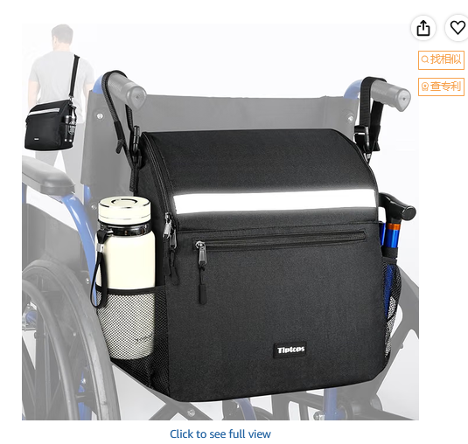 |  | 主图的反光条可以直接弄成亮一点的，图示说明是反光条，和下面的细节图也不冲突 | https://www.amazon.com/dp/B0H7MZSZHR/ref=mweb_up_am_fl_st_na_un_lk_sm_web?th=1
图片02 | 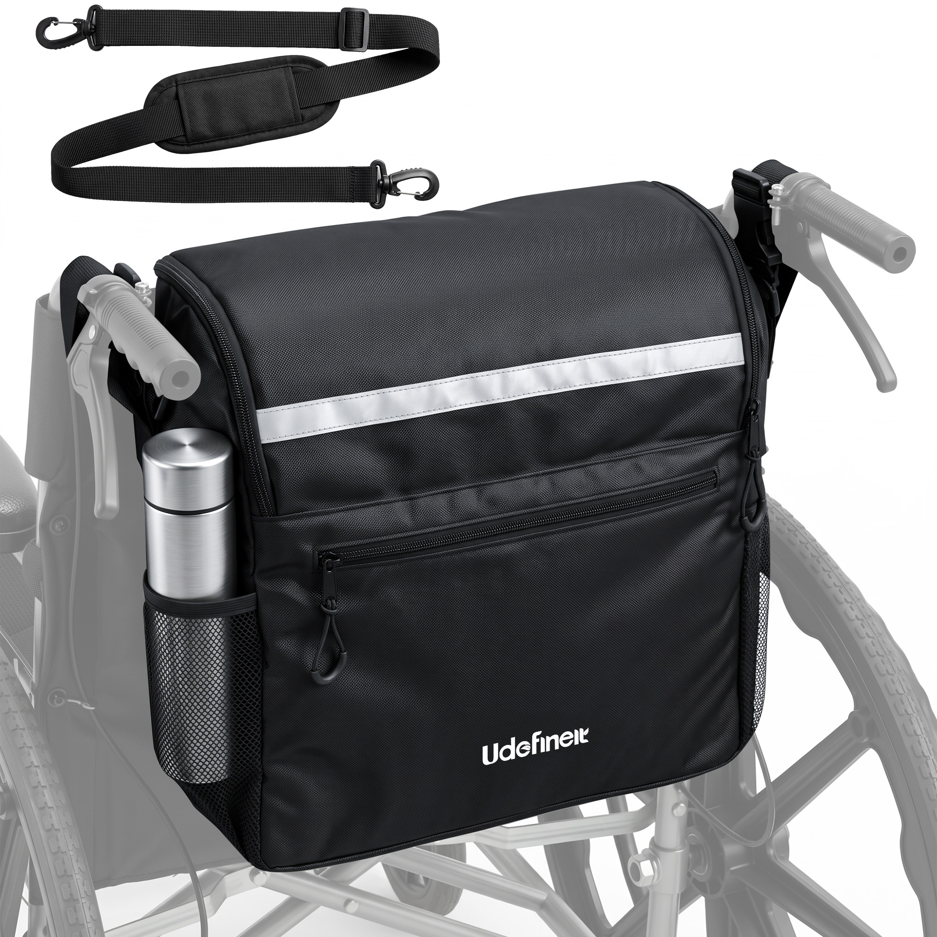 | 挂包安装在轮椅靠背后方，侧袋放置保温杯；轮椅以浅灰色弱化，顶部单独展示肩带。 | 安装效果图 / 使用形态说明图 | 包体可固定于轮椅后方，侧袋便于放置水杯，同时附带肩带扩展携带方式。 | 把白底产品转化为直观的安装结果，帮助用户理解尺寸比例、安装位置和实际用途。 | 装在轮椅上是什么样？会不会太大？水杯放在哪里？ | 第2张：紧接主图展示实际安装效果，迅速确认产品适配用途。 | 同上图，另一个侧袋放折叠拐或者折叠伞，说明有两个侧袋
图片03 | 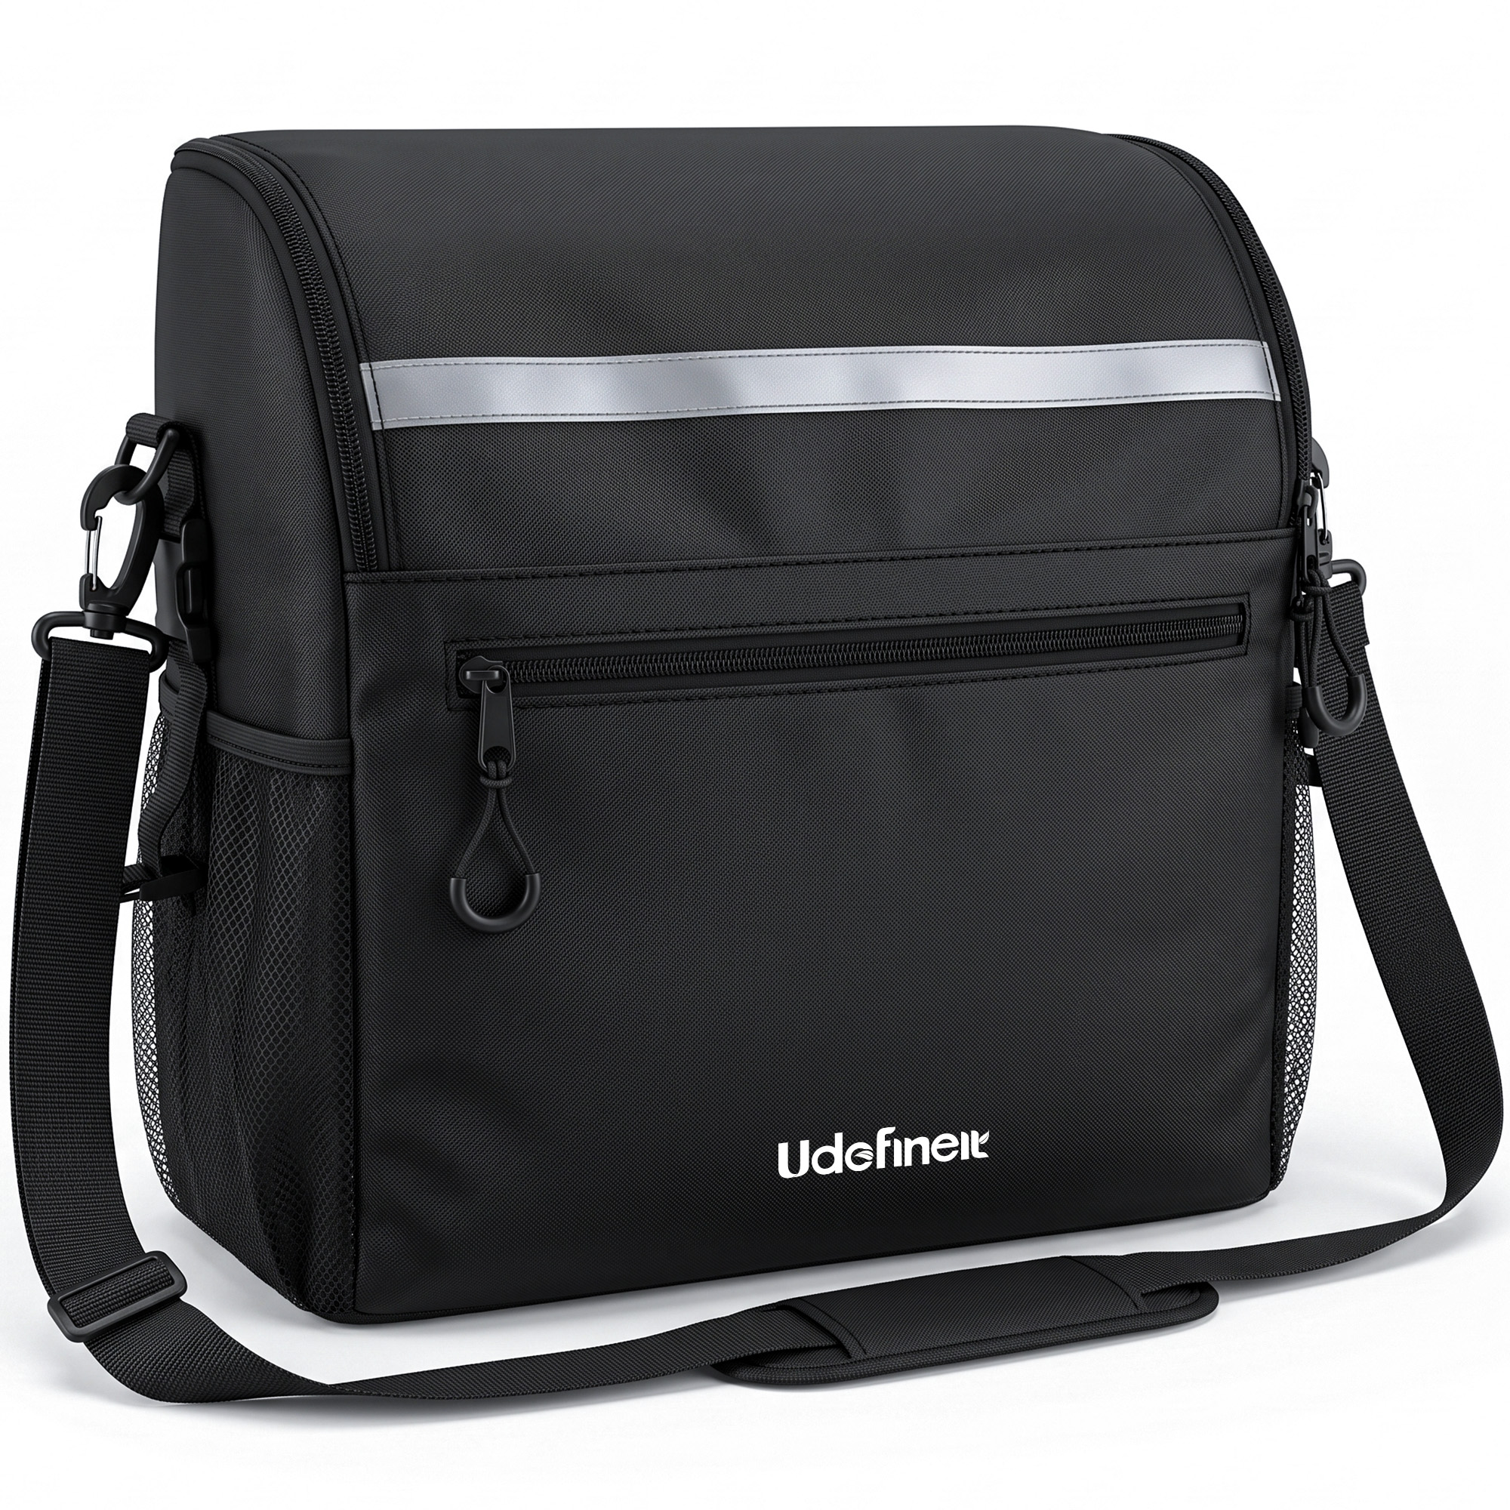 | 白底正面展示挂包，肩带已连接两侧挂点并环绕包体；反光条、前袋和侧网袋清晰可见。 | 肩背形态展示图 / 备用白底产品图 | 连接随附肩带后可作为肩背包携带，扩大离开轮椅后的使用范围。 | 补充第二种携带方式，但与图片01、图片09的信息存在一定重复。 | 取下挂包后能否直接随身带走？ | 第11张：肩背信息已有更直观的场景图承接，本图适合作为补充。
图片04 | 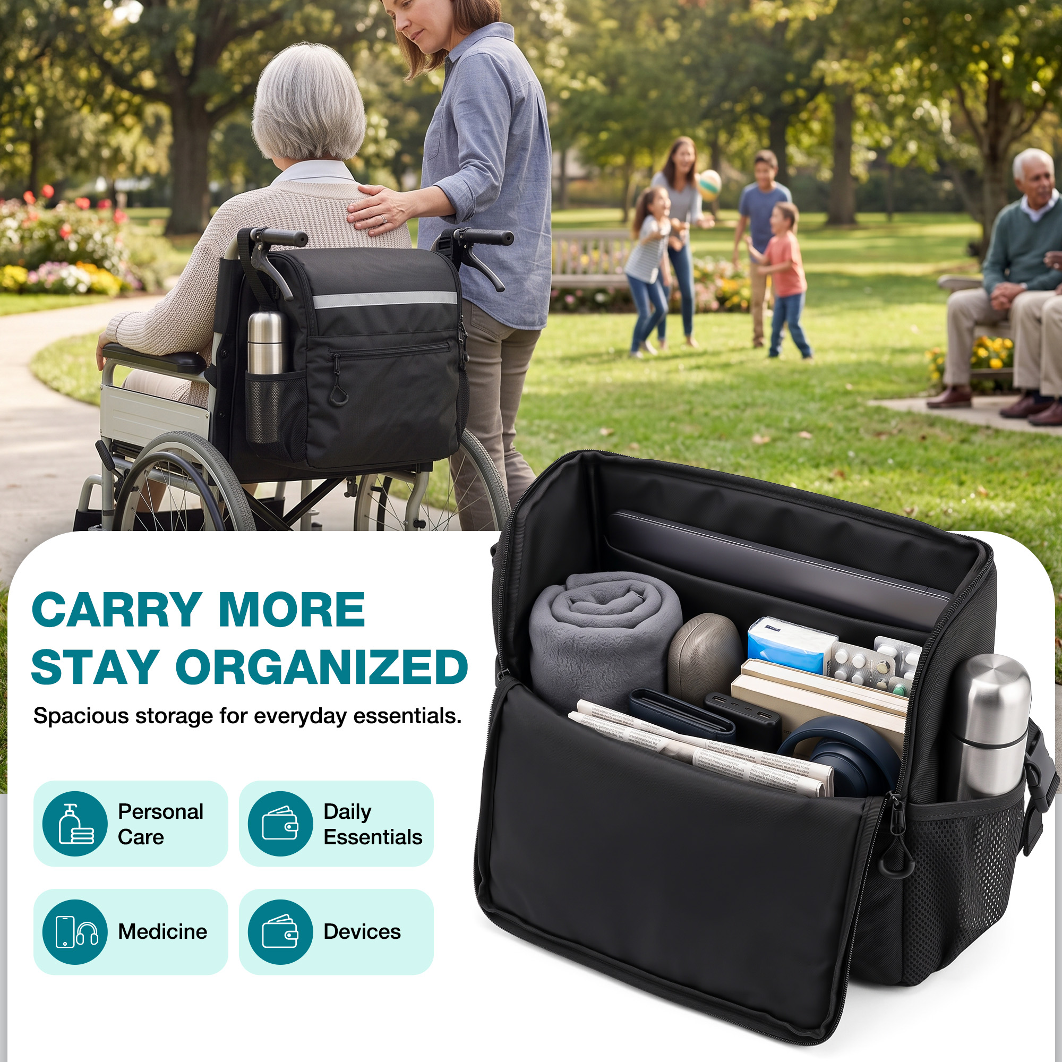 | 上部为公园轮椅使用场景；下部展示敞开的包内装有平板、毛毯、书本、药品、设备和水杯，并配有容量文案。 | 核心容量卖点图 / 场景图 | 宽敞主仓可集中收纳护理用品、日常物品、药品和电子设备，减少外出时物品分散。 | 通过装载示例把抽象的大容量变成具体物品组合，强化核心购买利益。 | 它到底能装多少？常用护理用品和个人物品能否一起带？ | 第3张：容量是主要购买驱动力，适合在安装效果后立即呈现。
图片05 | 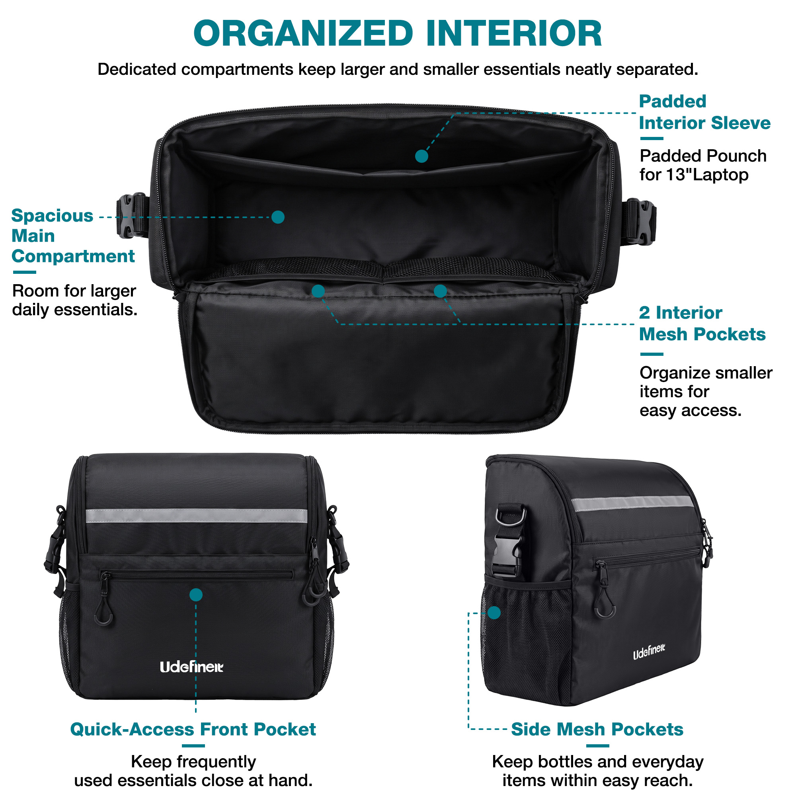 | 白底结构说明图；展示宽敞主仓、可放13英寸笔记本的软垫内袋、两个内侧网袋、前置拉链袋及侧边网袋。 | 内部结构图 / 分区收纳说明图 | 主仓、软垫隔层、双内网袋、前袋及侧袋共同实现大小物品分类收纳和快速取用。 | 为大容量提供结构证据，说明物品不必全部混装在一个空间里。 | 内部有没有分区？小物品是否容易散乱？电子设备有没有独立位置？ | 第4张：承接容量卖点，进一步解释内部如何保持整齐。
图片06 | 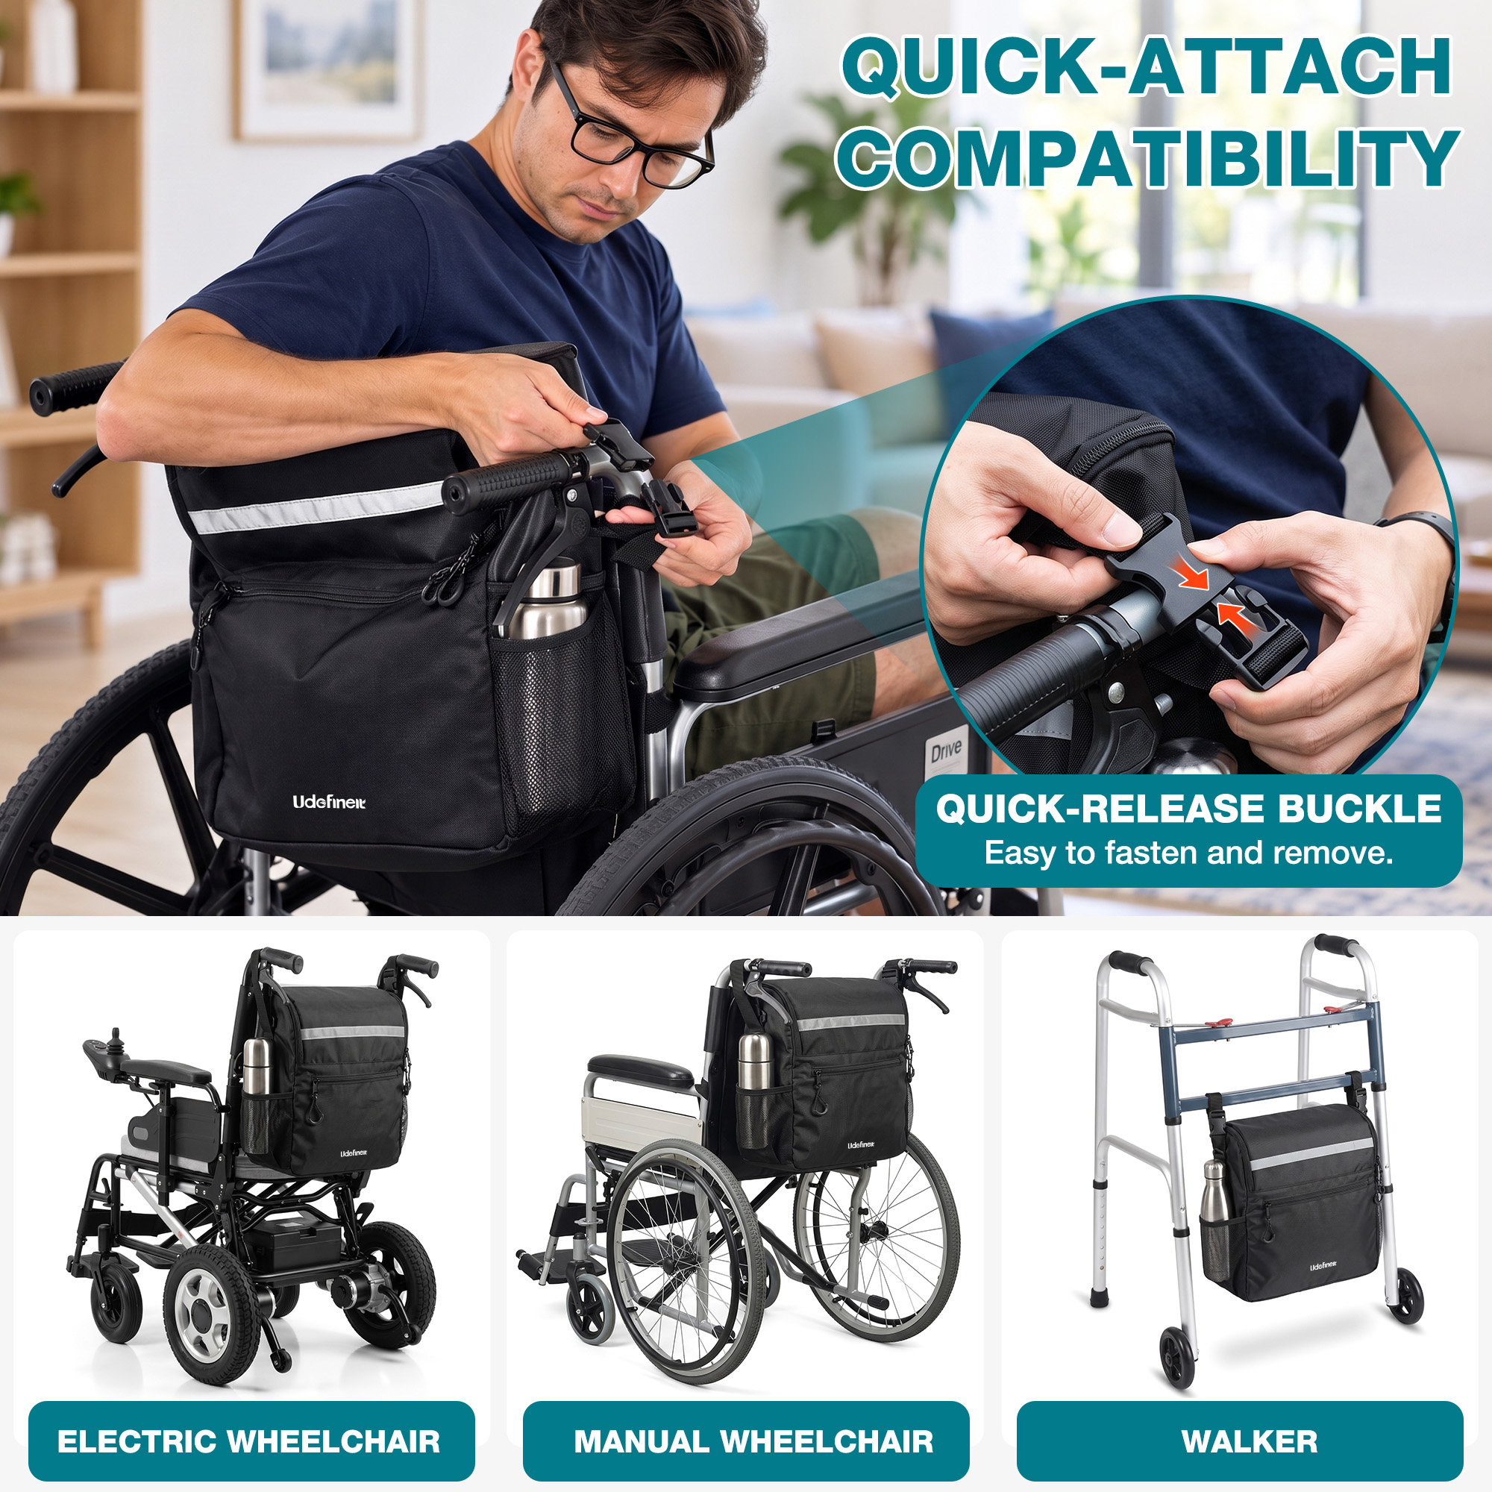 | 人物演示将插扣固定在轮椅把手位置，圆形特写展示插扣连接；底部列出电动轮椅、手动轮椅和助行器。 | 安装步骤图 / 兼容性图 | 快拆插扣便于固定和拆卸，并展示可用于电动轮椅、手动轮椅及助行器。 | 同时降低不会安装和设备不适用两项顾虑，扩大用户对适用场景的理解。 | 安装是否麻烦？我的轮椅或助行器能不能使用？ | 第5张：在容量与结构之后回应关键的安装和适配疑虑。 | 男模特有点太精壮了，不像是坐轮椅的，换一个瘦弱点的模特
图片07 | 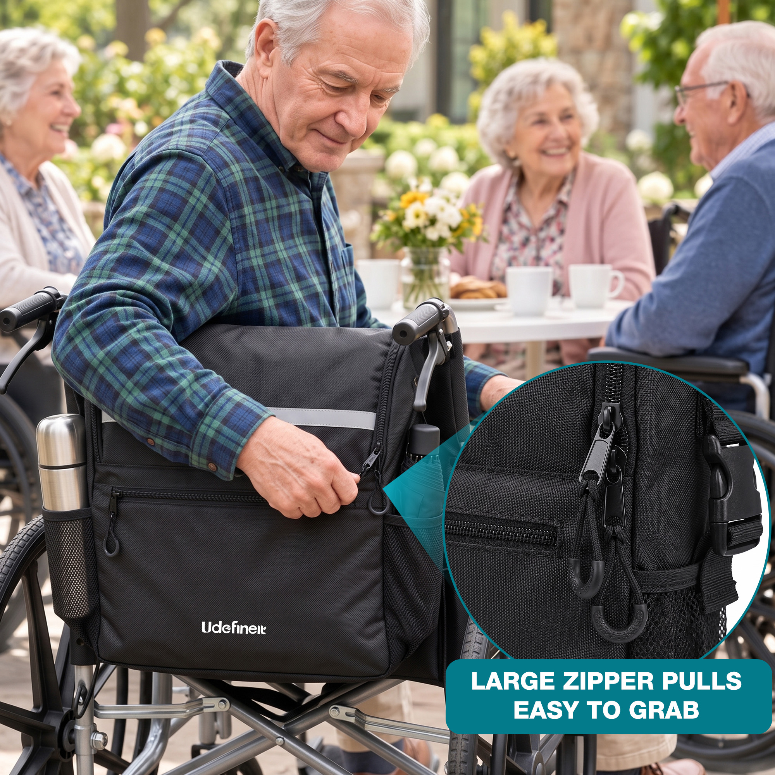 | 老年男性坐在轮椅上拉开包体；圆形放大图突出带大号环形拉绳的拉链头。 | 易用性卖点图 / 细节图 | 加大的环形拉链拉绳提供更明显的抓握位置，方便开启包体和前袋。 | 用具体操作动作表现易抓取设计，增强对行动不便或手部灵活度有限人群的友好印象。 | 拉链是否容易抓住？坐在轮椅上能否方便开包？ | 第7张：属于重要的人群适配细节，但应放在基础结构与防护卖点之后。
图片08 | 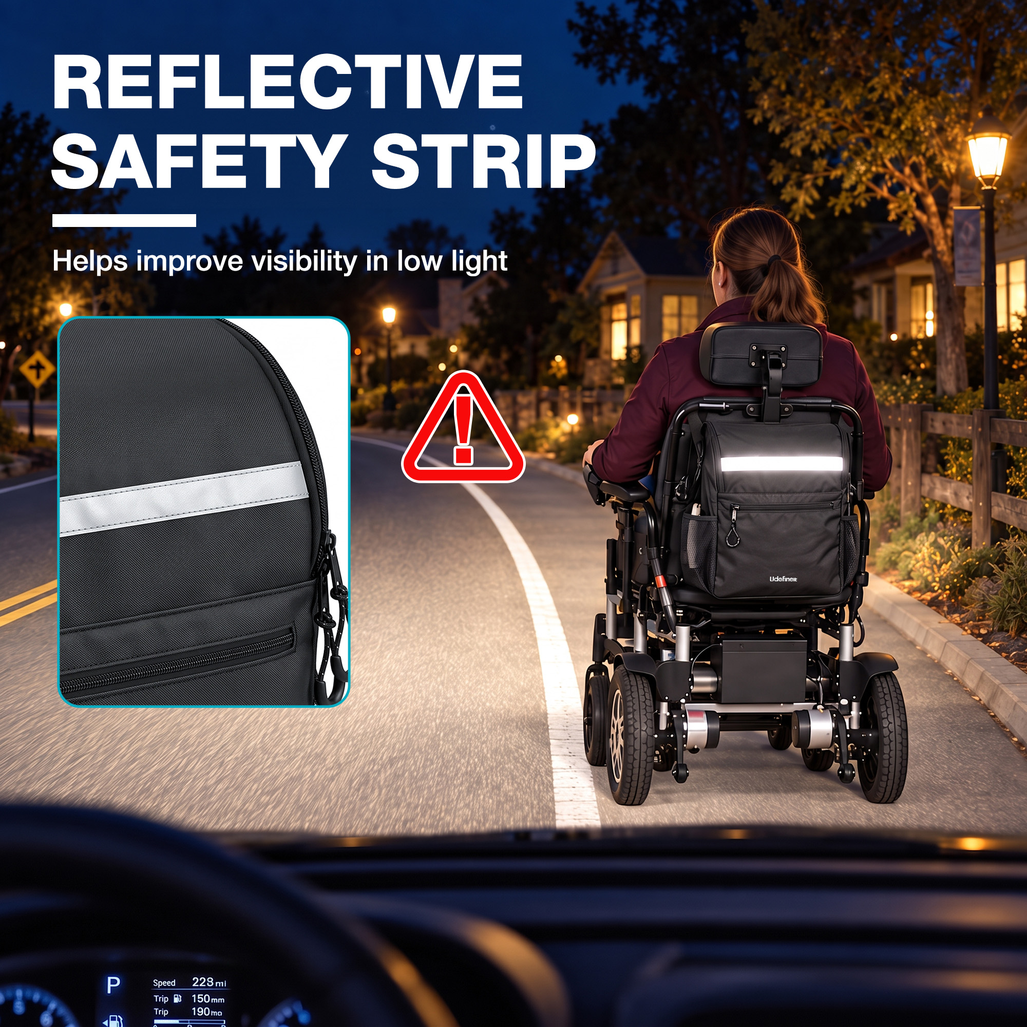 | 夜间道路场景中，轮椅背后的横向条带明显发亮；左侧以近景展示条带，并配有警示图标和反光文案。 | 安全细节图 / 夜间场景图 | 包体前方设置反光条，在低光环境下有助于提高可见度。 | 增加夜间或昏暗环境使用时的安全感，并形成区别于普通收纳包的功能记忆点。 | 晚上外出时，后方车辆或行人能否更容易注意到我？ | 第8张：作为附加安全价值，在核心功能说明完成后强化差异化。 | 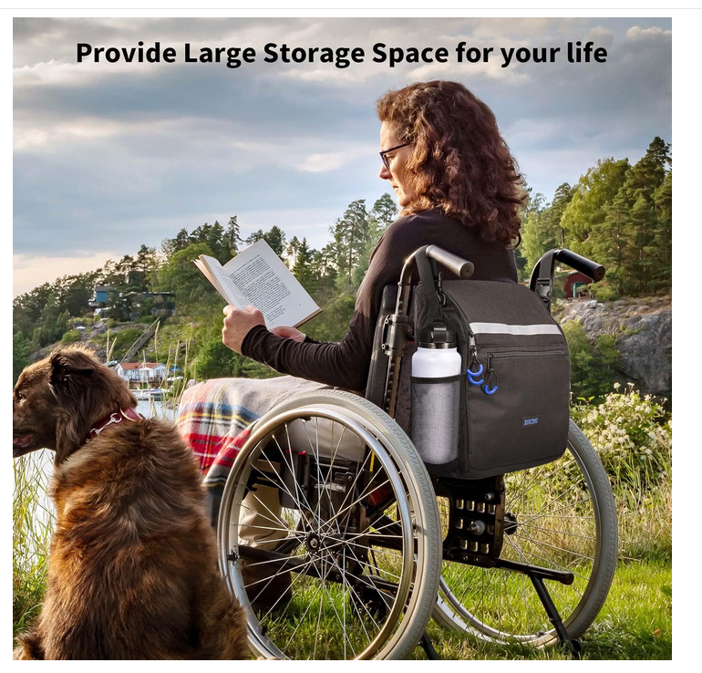 |  | 模特也是改为瘦一点的 | https://www.amazon.com/dp/B0D9FRXNK2/ref=mweb_up_am_fl_st_na_un_lk_sm_web?th=1
图片09 | 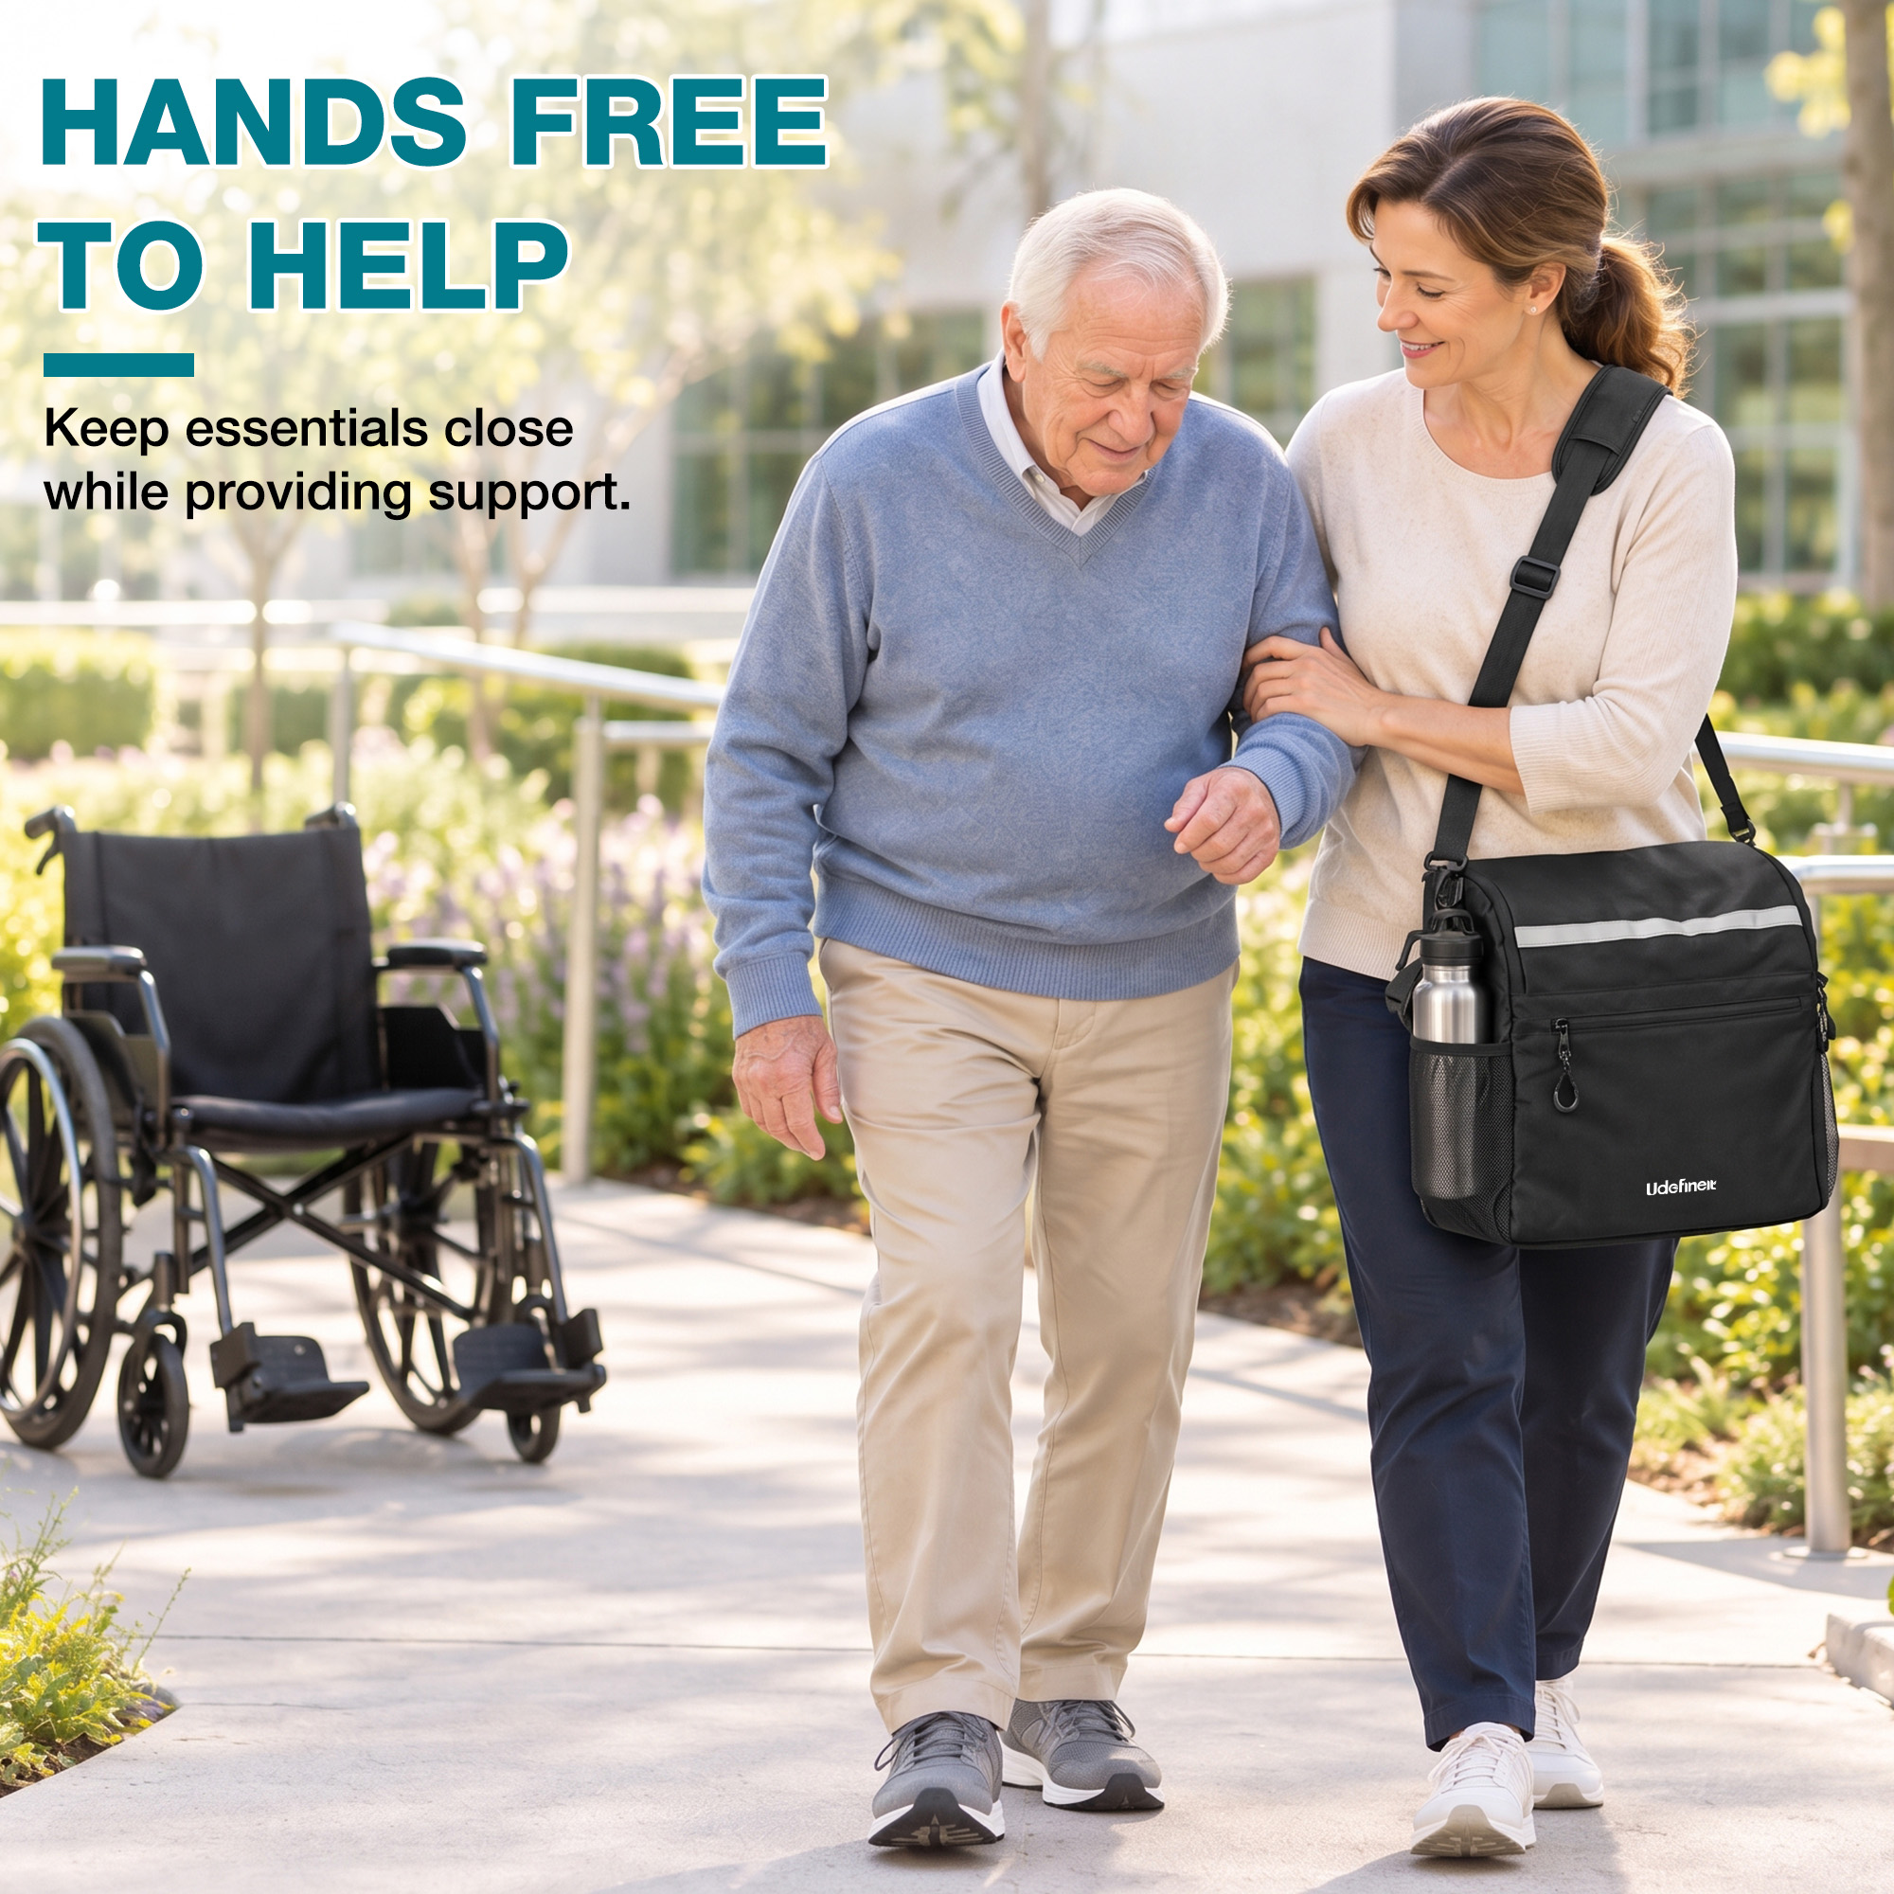 | 女性肩背挂包并搀扶老年男性行走，背景有轮椅；文案强调腾出双手提供帮助。 | 肩背场景图 / 照护者生活方式图 | 肩带让照护者可以肩背收纳包，腾出双手协助行动不便者。 | 将肩带从配件转化为明确的照护利益，强化移动过程中物品随身、双手可用的价值。 | 离开轮椅后，照护者如何携带物品并同时提供帮助？ | 第10张：适合作为后段生活方式延伸，丰富照护场景价值。
图片10 | 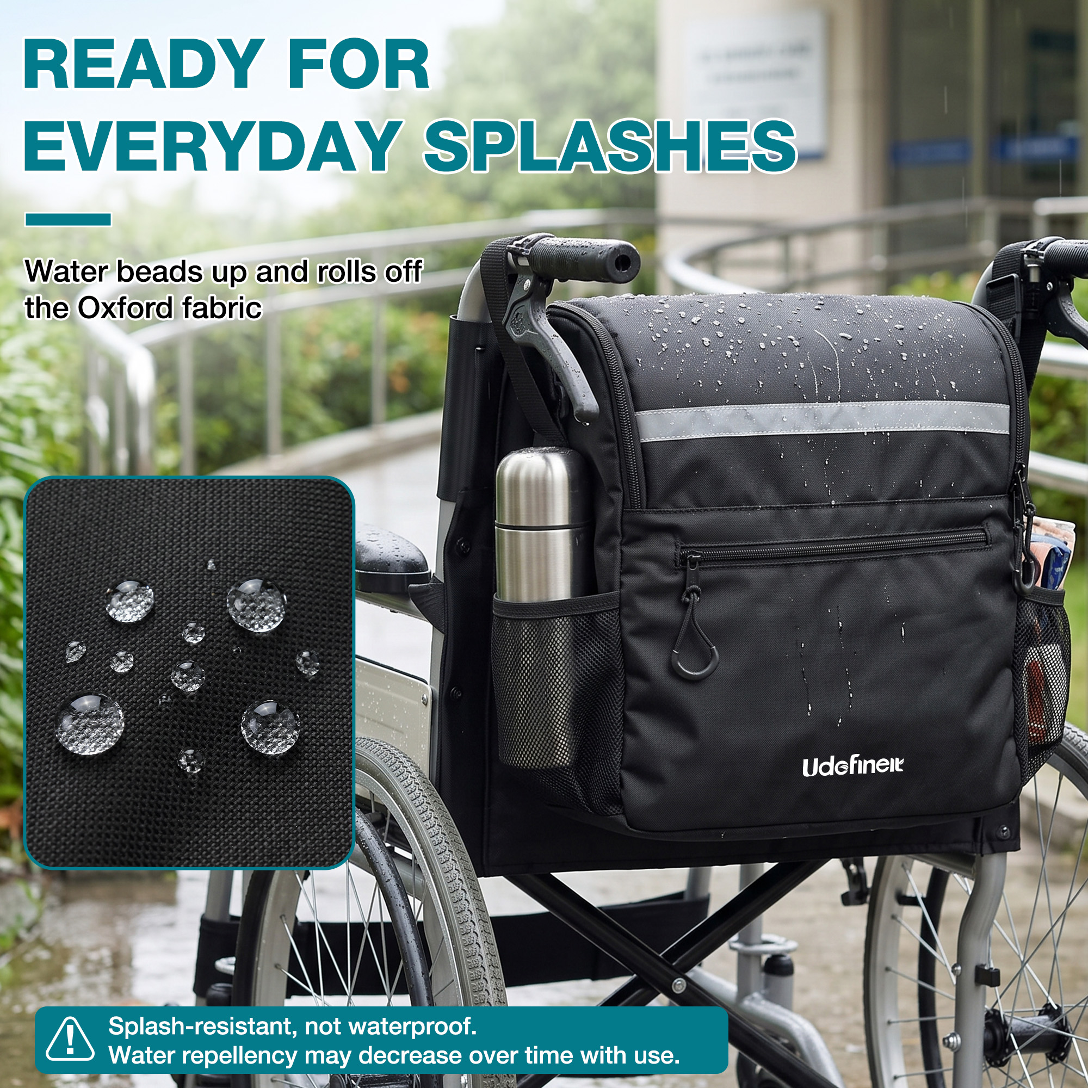 | 雨天场景中包面形成水珠，局部放大牛津布表面；文案明确说明防泼水而非完全防水。 | 材质防护图 / 使用边界说明图 | 牛津布表面具备日常防泼水能力，可应对轻微水滴和日常飞溅，但不等同于完全防水。 | 回应户外使用中的天气顾虑，同时通过明确限制避免用户把产品误解为防水包。 | 遇到小雨或饮料飞溅时，包内物品是否容易被弄湿？ | 第6张：日常防护是较强的实用卖点，宜在结构和安装信息之后重点呈现。
图片11 | 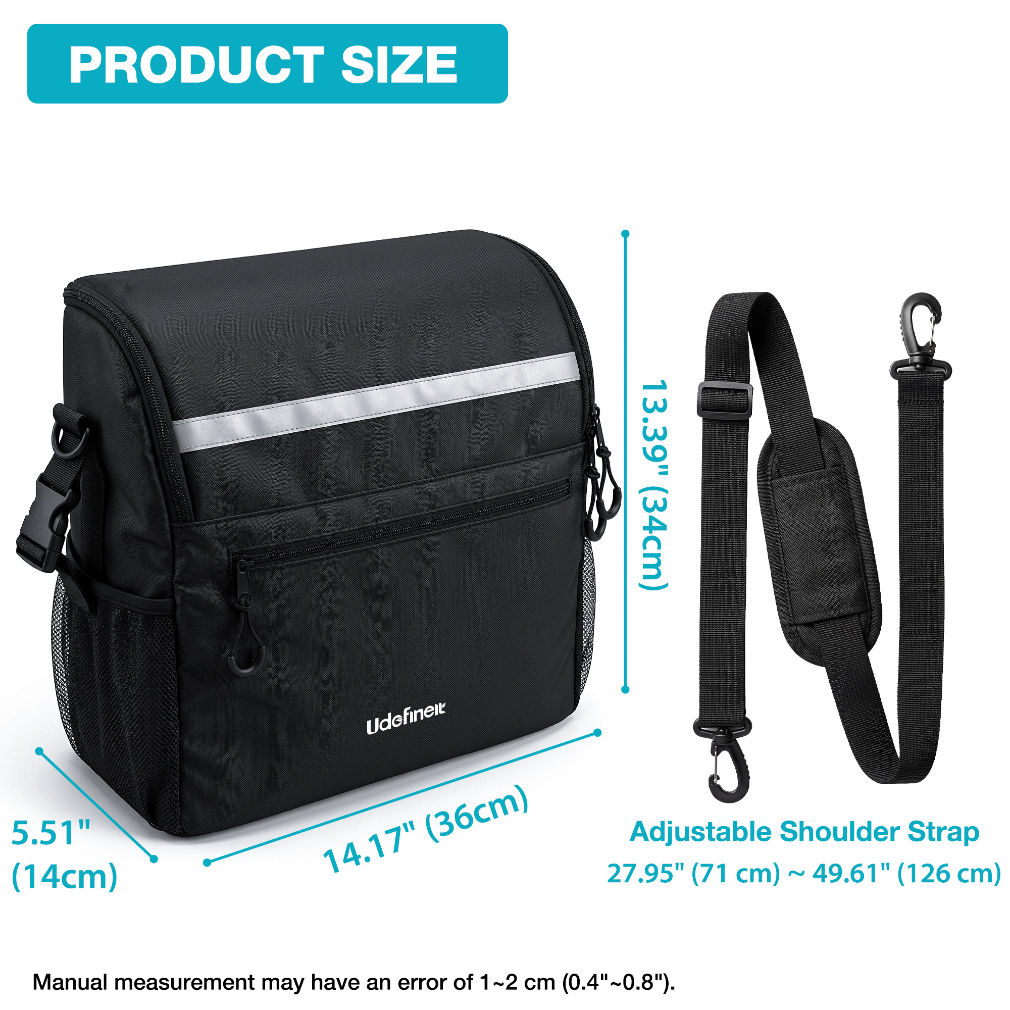 | 白底尺寸图；标示包体约36×14×34厘米，肩带可调范围约71–126厘米，并注明手工测量误差。 | 尺寸图 / 肩带调节范围图 | 明确包体三维尺寸与肩带调节范围，帮助用户判断容量、安装空间和肩背长度是否合适。 | 提供购买前核对依据，减少因尺寸想象偏差或肩带长度不合适造成的误购。 | 包有多大？会不会妨碍轮椅使用？肩带能否调到适合我的长度？ | 第9张：尺寸属于购买确认信息，适合在核心功能与细节之后用于最终核对。

